Kiếm tra tiến trình batch
Câu lệnh kiểm tra tiến trình batch
select * from prcm.TM_BTH_JKO_JOKYO_KNRI a
--where a.SYRI_JOKYO in (1,2)
order by a.SIJI_DTM desc

MDLE_ID | SYRI_JKO_SEQ | JKO_SYA_ID | SIJI_TMNL_ID | SIJI_DTM | STRT_DTM | END_DTM | SYRI_JOKYO | SYRI_ZMI_KENSU | ERR_CDE | SS_TRKU_SYA_CDE | SS_TRKU_DTM | SS_TRKU_SYS | SS_TRKU_MDLE | SS_KOSIN_SYA_CDE | SS_KOSIN_DTM | SS_KOSIN_SYS | SS_KOSIN_MDLE | SS_MNSI_DTE | SS_KAITEI_NBR | SS_KOSINMT_IP_ADDR | SS_SAKUJO_FLG
CB0129 | 202458 | 99999 | CB0129 | 17-03-29 |  |  | 1 |  |  | 99999 | 17-03-29 | system | 127.0.0.1 | 99999 | 17-03-29 | system | 127.0.0.1 | 17-03-28 | 1 | 1 | 0
CB0128 | 202456 |  |  | 17-03-29 | 17-03-29 | 17-03-29 | 0 | 1 |  | XXXXXX | 17-03-29 | XX | XXXXXBLBT | XXXXXX | 17-03-29 | XX | XXXXXBLBT | 17-03-28 | 1 |  | 0
CB0129 | 202457 |  | DUCNM | 17-03-29 |  |  | 1 |  |  | XXXXXX | 17-03-29 | XX | XXXXXBLBT | XXXXXX | 17-03-29 | XX | XXXXXBLBT | 17-03-28 | 1 |  | 0
CB0128 | 202454 |  |  | 17-03-29 | 17-03-29 | 17-03-29 | 0 | 1 |  | XXXXXX | 17-03-29 | XX | XXXXXBLBT | XXXXXX | 17-03-29 | XX | XXXXXBLBT | 17-03-28 | 1 |  | 0
CB0129 | 202455 |  | DUCNM | 17-03-29 |  |  | 1 |  |  | XXXXXX | 17-03-29 | XX | XXXXXBLBT | XXXXXX | 17-03-29 | XX | XXXXXBLBT | 17-03-28 | 1 |  | 0
CB0129 | 202453 |  | DUCNM | 17-03-29 |  |  | 1 |  |  | XXXXXX | 17-03-29 | XX | XXXXXBLBT | XXXXXX | 17-03-29 | XX | XXXXXBLBT | 17-03-28 | 1 |  | 0
CB0128 | 202452 |  |  | 17-03-29 | 17-03-29 | 17-03-29 | 0 | 1 |  | XXXXXX | 17-03-29 | XX | XXXXXBLBT | XXXXXX | 17-03-29 | XX | XXXXXBLBT | 17-03-28 | 1 |  | 0
GB0021 | 202451 | 99999 | GB0021 | 17-03-29 | 17-03-29 | 17-03-29 | 4 | 0 |  | 99999 | 17-03-29 | system | batch | 99999 | 17-03-29 | system | batch | 17-03-28 | 1 | 127.0.0.1 | 0
CB0070 | 202450 | 999999 | PC313 | 17-03-29 | 17-03-29 | 17-03-29 | 3 | 0 | CMSE1001 | 999999 | 17-03-29 | OC | IC0010BthKidouSijiForm | 999999 | 17-03-29 | OC | IC0010BthKidouSijiForm | 17-03-28 | 1 | 192.168.22.17 | 0
CB0128 | 202449 | 99999 | CB0128 | 17-03-29 | 17-03-29 | 17-03-29 | 3 | 0 | CMSE2017 | 99999 | 17-03-29 | system | 127.0.0.1 | 99999 | 17-03-29 | system | 127.0.0.1 | 17-03-28 | 1 | 1 | 0
CB0129 | 202448 | 99999 | JOBNET | 17-03-29 |  |  | 1 |  |  | 99999 | 17-03-29 | system | 127.0.0.1 | 99999 | 17-03-29 | system | 127.0.0.1 | 17-03-28 | 1 | 1 | 0
CB0129 | 202447 |  | DUCNM | 17-03-29 |  |  | 1 |  |  | XXXXXX | 17-03-29 | XX | XXXXXBLBT | XXXXXX | 17-03-29 | XX | XXXXXBLBT | 17-03-28 | 1 |  | 0
CB0128 | 202446 |  |  | 17-03-29 | 17-03-29 | 17-03-29 | 0 | 1 |  | XXXXXX | 17-03-29 | XX | XXXXXBLBT | XXXXXX | 17-03-29 | XX | XXXXXBLBT | 17-03-28 | 1 |  | 0
CB0129 | 202445 |  | DUCNM | 17-03-29 |  |  | 1 |  |  | XXXXXX | 17-03-29 | XX | XXXXXBLBT | XXXXXX | 17-03-29 | XX | XXXXXBLBT | 17-03-28 | 1 |  | 0
Tên module |  |  |  |  |  |  | Status của batch | Số Case đã xử lý xong | Mã lỗi
 |  |  |  |  |  |  | 0: Đã xong | Tùy logic của batch
 |  |  |  |  |  |  | 1: Đang trong hàng đợi | Trường này mang ý nghĩa khác nhau
 |  |  |  |  |  |  | 2: Đang chạy
 |  |  |  |  |  |  | 3: Lỗi hệ thống
 |  |  |  |  |  |  | 4: Kết thúc với warning

Trên môi trường dev, trong nhiều trường hợp vì lỗi gì đó, số lượng batch Queue chất quá nhiều và không được xử lý
=> Phải select và sửa bẳng tay những record có SYRI_JOKYO = 1: Đang trong hàng đợi, về status 3: Lỗi hệ thống

Chú ý, tuyệt đối ko thực hiện trên môi trường khác ngoài mội trường dev

Chạy batch từ UNIMO
1) | Chạy Xuất hàng nhanh (緊急出荷)
 |  | Trên môi trường production, sau khi nhân viên tổng đài hoặc người dùng đăng kí đơn hàng
 |  | Sẽ có batch chạy vào in thông tin xuất kho chuyển tới nhà kho vào 8:00, 12:00, 15:00, 22:00
 |  | Trong các trường hợp muốn xuất hàng nhanh, hoặc trên môi trường dev
 |  | Thì phải thực hiện theo thao tác dưới đây để yêu cầu xuất hàng

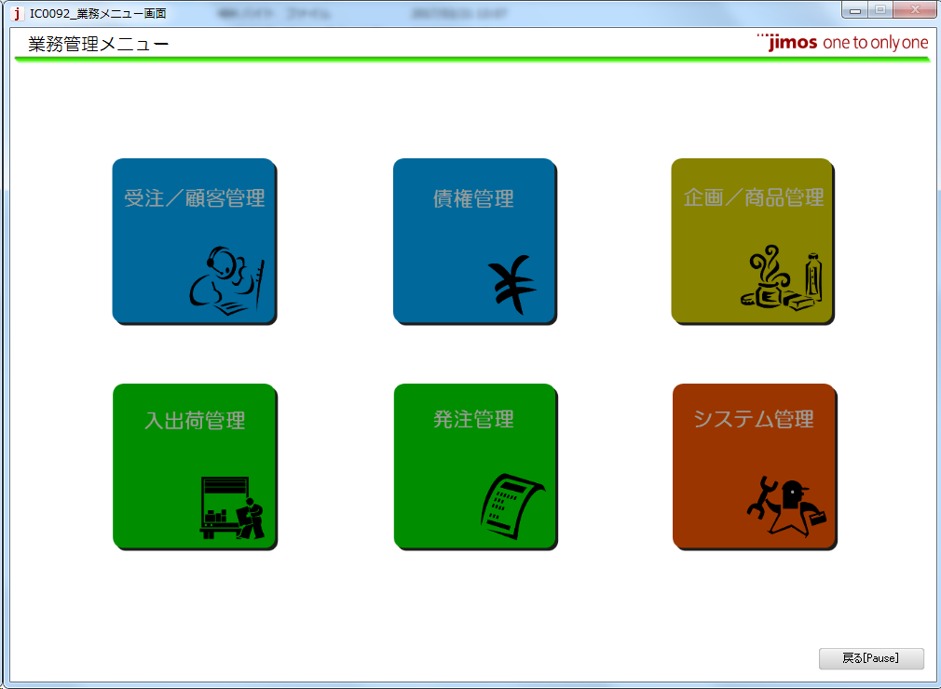
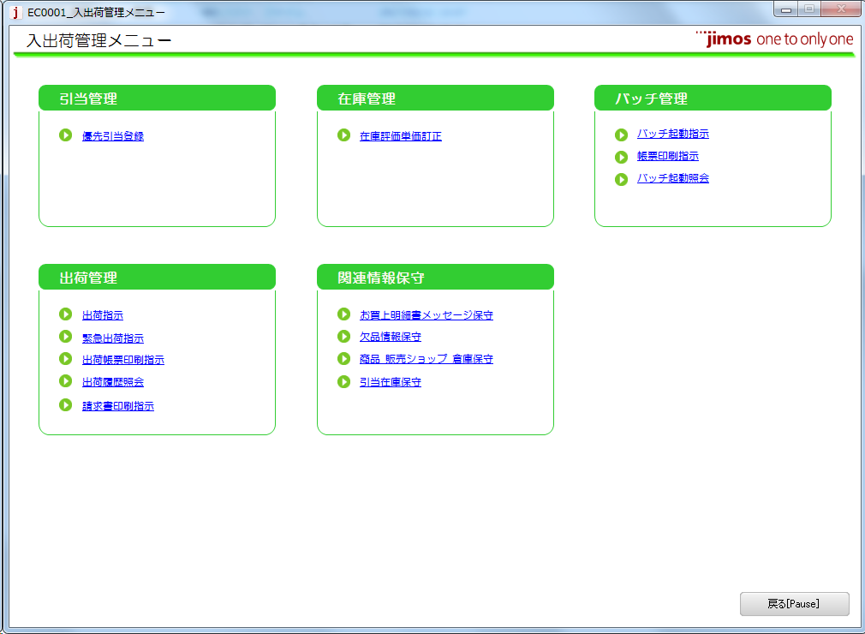

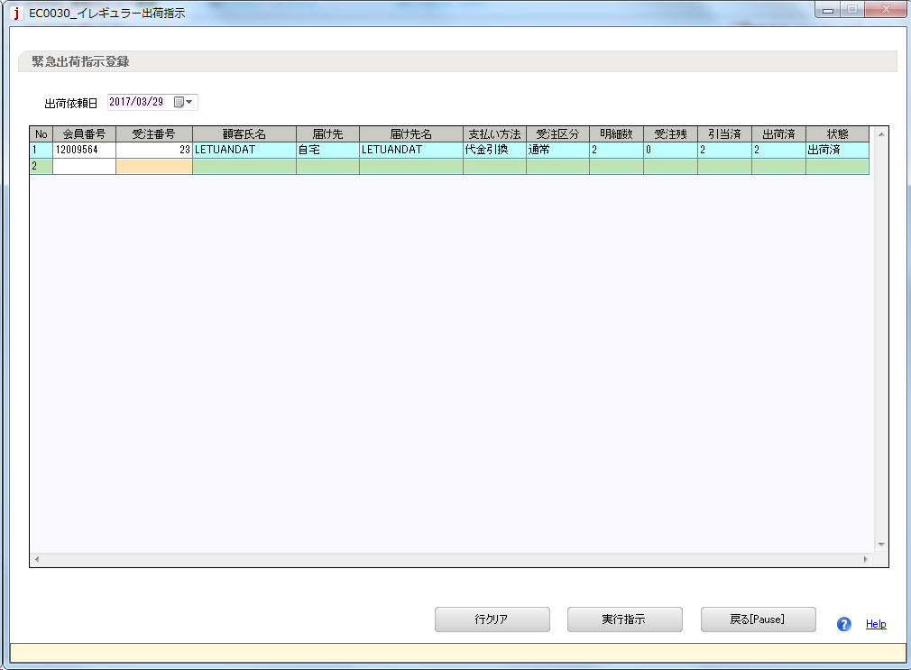
Ngày xuất kho

Mã khách hàng
Mã đơn hàng của khách hàng

2) | Chỉ định Batch chạy từ màn hình Unimo

 | Từ Unimo có thể chỉ định chạy nhiều batch khác nhau từ màn hình dưới đây

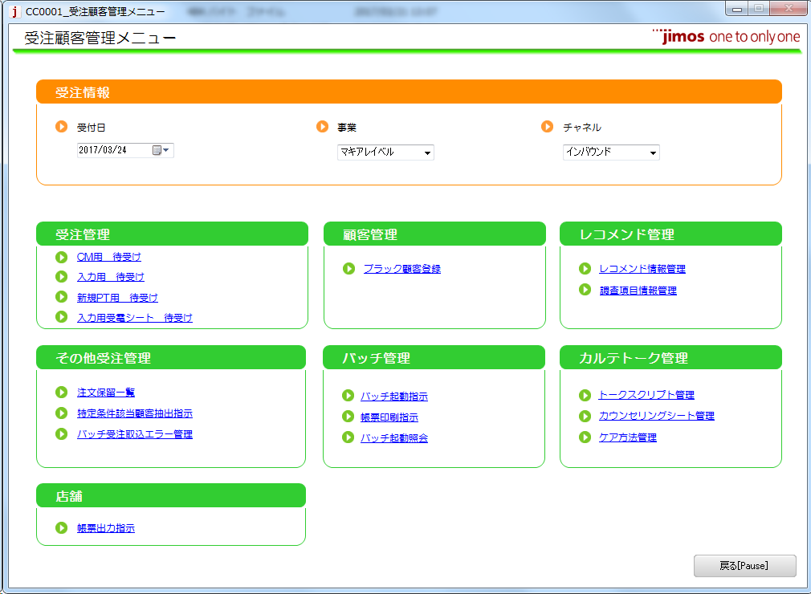

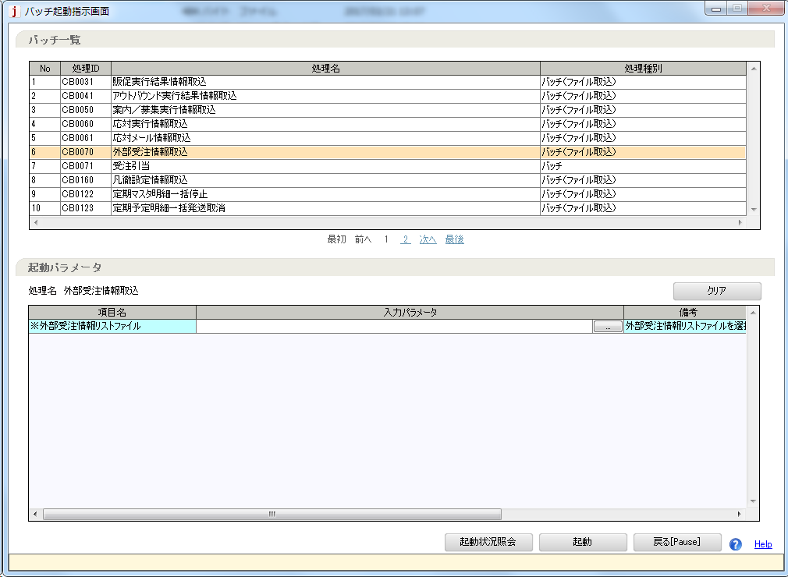

Chọn batch cần chạy.
Ở đây hay dùng
CB0070: Đọc đơn hàng từ file ngoài
...

Chạy batch từ Server
Cách chạy batch từ server
 | Ở đây chỉ giải thích ngắn gọn cách chạy batch trên môi trường dev

1) | Truy cập Batch server trên môi trường dev
 | Môi trường Dev VN |  |  | ssh -i jimos-tokyo.pem ec2-user@13.230.137.232
 | Môi trường Dev Nhật |  |  | ssh -i jimos-dev-aws.pem ec2-user@52.221.140.196
 | File pem để trong cùng thư mục với tài liệu này
2) | Thư mục chứa file batch
 | /usr/local/kikan/bin

3) | Chạy file batch
 | VD: $ ./CB0120.sh 12009564
 | Chạy file batch, tùy logic từng batch mà có thể phải nhập tham số

Các Batch Hay dùng
1) | GB0021: Cập nhật doanh thu
 |  | Điều kiện thực hiên:
 |  |  | Có đơn hàng đã được xác nhận

select a.SYKKA_KAKTE_DTE, a.SYKKA_KAKTE_FLG, a.JTY_NBR from proc.TT_SYKKA_HDR a
where a.KAIIN_NBR = '12009564'
--and a.JTY_NBR = '3'
--update proc.TT_SYKKA_HDR a
--set a.SYKKA_KAKTE_DTE = '2016/06/14',
-- a.SYKKA_KAKTE_FLG = '1'
--where a.KAIIN_NBR = '12009564'
--and a.JTY_NBR = '3'xác nhận đơn hàng
 |  | 1) | Tạo đơn hàng thông thường (Hoặc đơn hàng tạo ra từ kế hoạch gửi định kì Qua batch CB0120)
 |  | 2) | Thực hiện xuất kho nhanh */ Xem sheet Chạy batch từ unimo
 |  | 3) | sửa Header Xuất kho.Ngày xác nhận xuất kho = not null
 |  |  | TT_SYKKA_HDR.SYKKA_KAKTE_DTE = not null
 |  |  | Header Xuất kho.Flag xác nhận xuất kho = 1
 |  |  | TT_SYKKA_HDR.SYKKA_KAKTE_FLG = 1
 |  |  | * Thao tác trên gọi chung là xác nhận đơn hàng

 |  | Phương pháp thực hiện
 |  |  | Gọi lệnh $ ./GB0021
 |  | Điều kiện sau khi thực hiện:
 |  |  | Có thể thực hiện trả hàng

2) | GB0030: Xác nhận trả hàng
 |  | Cập nhật, xác nhận thông tin trả hàng
 |  | Điều kiện thực hiện
 |  |  | Có đơn hàng đã xác nhận trả hàng
 |  | 1) | Tạo đơn hàng thông thường (Hoặc đơn hàng tạo ra từ kế hoạch gửi định kì Qua batch CB0120)
 |  | 2) | Thực hiện xuất kho nhanh */ Xem sheet Chạy batch từ unimo
 |  | 3) | Xác nhận đơn hàng
 |  | 4) | Chạy batch GB0030
 |  | 5) | Tiến hành trả hàng
--select a.HNPIN_IRAI_STS_KBN from proc.TT_HNPIN_IRAI_HDR a
--where a.KAIIN_NBR = '12009564'
--and a.HNPIN_IRAI_STS_KBN = '10'
--update proc.TT_HNPIN_IRAI_HDR a
--set a.HNPIN_IRAI_STS_KBN = '30'
--where a.KAIIN_NBR = '12009564'
--and a.HNPIN_IRAI_STS_KBN = '10'
--select a.HNPIN_IRAI_MSAI_STS_KBN from proc.TT_HNPIN_IRAI_MSAI a
--where a.KAIIN_NBR = '12009564'
--and a.HNPIN_IRAI_MSAI_STS_KBN = '10'
--update proc.TT_HNPIN_IRAI_MSAI a
--set a.HNPIN_IRAI_MSAI_STS_KBN = '30'
--where a.KAIIN_NBR = '12009564'
--and a.HNPIN_IRAI_MSAI_STS_KBN = '10'
 |  | 6) | Sửa Header Status yêu cầu trả hàng. Code header status yêu cầu trả hàng
 |  |  | TT_HNPIN_IRAI_HDR .HNPIN_IRAI_STS_KBN = 30
 |  |  | Sửa Chi tiết Status yêu cầu trả hàng. Code chi tiết status yêu cầu trả hàng
 |  |  | TT_HNPIN_IRAI_MSAI .HNPIN_IRAI_MSAI_STS_KBN = 30
 |  |  | * Gọi chung thao tác này là xác nhận trả hàng

 |  | Phương pháp thực hiện
 |  |  | Gọi lệnh $ ./GB0030

 |  | Điều kiện sau khi thực hiện:
 |  |  | Có thể chạy đc batch GB0031: Tạo thông tin quản lý doanh thu trả hàng

3) | Cb0120: Tạo đơn hàng từ kế hoạch gửi định kì
 |  | Tạo đơn hàng thông thường từ kế hoạch gửi định kì
 |  | Điều kiện thực hiện
 |  |  | 1) Tồn tại kế hoạch gửi có ngày dự kiến gửi trống (Gửi nhanh nhất có thể)
 |  |  | Hoặc kế hoạch gửi có ngày dự kiến gửi nằm trong khoảng nhất định (Hiện nay là 5 ngày)

 |  | Phương pháp thực hiện
 |  |  | $ ./CB0120 <Mã khách hàng>

4) | CB0131: Tạo kế hoạch gửi định kì từ luật gửi định kì
 |  | Tạo kế hoạch gửi định kì từ luật gửi định kì
 |  | Điều kiện thực hiện
 |  |  | Tồn tại luật gửi định kì mà có ít hơn 3 kế hoạch gửi định kì liên kết với nó

 |  | Phương pháp thực hiện
 |  |  | $ ./CB0131 <Mã khách hàng>

5) | GB004103:
 |  | 2018/05/31 From Hira
 |  | 1 | 通常受注作成
 |  | 2 | 緊急出荷（GB9901）
 |  | 3 | 出荷確定（GB0021）
 |  | 4 | 完了（GB0090）
 |  | 5 | 画面で返品依頼（CC0075⇒CC0078⇒CC0079）
 |  | 6 | 返品確定（GB0030）
 |  |  | バッチを実行する前に
 |  |  | 返品依頼ヘッダ．返品依頼ステータス＝30、返品依頼明細．返品依頼明細ステータス＝30
 |  |  | にすることを忘れないこと。
 |  | 7 | GB0041実行

6) |  | GB 0111
 |  |  | 1. ２つ商品の受注を作成（１つの商品は受残）
 |  |  | 2. 緊急出荷
 |  |  | 3. SQLを実行して、出荷確定する
 |  |  | 4. GB0021を実行
 |  |  | *5. 引当商品を譲渡する＝GB0090を実行する*
 |  |  | *6. GB0111を実行する*
7) |  | GB 0110: Thu thập ủy quyền thẻ tín dụng
 |  |  | Điều kiện thực hiện:
 |  |  | Batch chạy buổi tối
 |  |  | Đối với những đơn hàng ở trạng thái xuất kho, nhưng chưa cập nhật doanh thu (có thể do hết hàng)
 |  |  | batch GB0110 được thực hiện quét tất cả những đơn hàng trong vòng 2 tháng và sẽ thực hiện authority lại đối với những đơn hàng như thế

 |  |  | Phương pháp thực hiện:
 |  |  | 1.クレジットカードで受注を作成 |  | 1. Đăng ký đơn hàng sử dụng thẻ tín dụng
 |  |  | 2．緊急出荷 |  | 2. Thực hiện xuất kho gấp (EB9901)
 |  |  | 3. TM_SYS_CMMN.KEIRI_TEKIYO_YMを変更（現在から2か月以降）
 |  |  | 4．IC0010からGB0110実行
8) |  | Đăng ký batch mới (CB0091)
 |  |  | Migrate đăng ký vào các bảng sau:
 |  |  | - tm_mdle_knri (quản lý batch)
 |  |  | - tm_bth_kidou_prm (quản lý tham số input của batch)
 |  |  | - tm_scrty_grp_settei_joho (quản lý phân quyền cho phép user chạy batch)

